Import si Clean
 | 1. Import fisier txt Import and Clean.

 | 2. Eliminare randuri goale pornind de la Find&Search

=TRIM(celula) | 3. Pe coloana de nume clienti eliminati spatiile care sunt in plus

`=nu exista | 4. Eliminati virgula care apare in anumite celule pe coloana de nume client

`=PROPER(celula) | 5. Aduceti toate numele clientilor la o forma identica, si anume prima litera a fiecarui cuvant sa fie majuscula

 | 6. Pe coloana Segment vom inlocui cele 3 incadrari cu numere, astfe: Consumer devine 1, Corporate devine 2, Home Office devine 3
`=IF(F2="Consumer",1,IF(F2="Corporate",2, IF(F2="Home Office",3, "error")))
`=IF(LEN(G2)<5,REPT("0",5-LEN(G2))&G2,G2) | 7. Pe campul Postal Code trebuie sa avem toate valorile de lungime 5. Numerele de lungime mai mica vor primi zero-uri in fata pana ating lungimea 5. Ex. in loc de 513 vom avea 00513
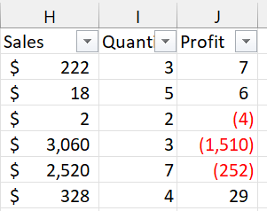
 | 8. Formatati coloana Sales astfel incat sa afisam valorile cu dolar, sa aibe delimitator virgula pentru 1000, si fara zecimale. Exemplu in poza alaturata

`=FLOOR(I2,1) | 9. Pe coloana Quantity asigurati-va ca ramane doar valoarea intreaga, fara zecimale, fara a folosi formatarea Decrease Decimal. Spre ex, in loc de 2.01 vom avea 2 ca valoare reala, nu doar ca mod de vizualizare/formatare

 | 10. Formatati coloana Profit astfel incat sa vedem numere fara zecimale, valorile negative intre paranteze si cu rosu. Exemplu in poza alaturata

text to columns | 11. Convertiti cele doua coloane de data la format de Date corect (MM/DD/YYYY). Daca setarile laptopului vostru sunt pe format DD/MM/YYYY, atunci e in regula sa le vedeti astfel zi/luna/an. Important este ca toate celulele sa fie Date, nu Text sau Number. Verificati daca valorile sunt Date, prin filtrarea coloanei, ca in poza de mai jos

`=IF(VALUE(MID(B2,4,4))<>YEAR(C2), 0, 1) | 12. Identificati Order ID-urile al caror an din componenta difera de anul din Order Date. In partea dreapta a tabelului folositi functiile cunoscute astfel incat sa puteti compara anii din cele 2 coloane, astfel incat sa afisati 1 daca sunt dentici si 0 daca difera.
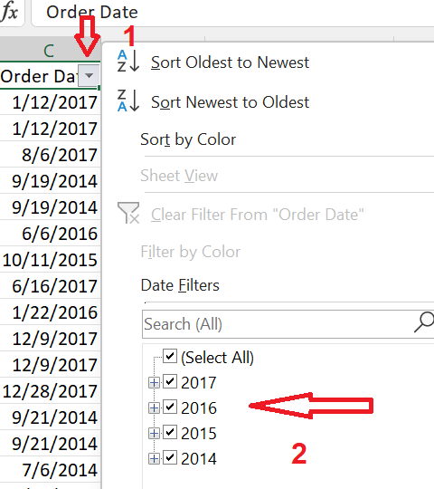
 | Exemplu
 | Order ID | Order Date
 | CA-2017-125318 | 6/6/2016

